Roues
 |  |  | S = Équipement de série A = Livrable -- (dashes) = Non livrable D = Carré noir – Compris dans le groupe d'équipements ■ = Inclus dans le groupe d'équipement □ = Inclus dans le groupe d'équipement mais évolutif * = Indique disponibilité de ce type sur plusieurs modèles.
Code ÉFC | Code ÉFC. de réf. seulement | Roues | Description | LS 1TR58 1LS | 1RS 1TR58 1RS | LT 1TU58 1LT | 2RS 1TU58 2RS | ACTIV 1TU58 1SA
 | RSE | 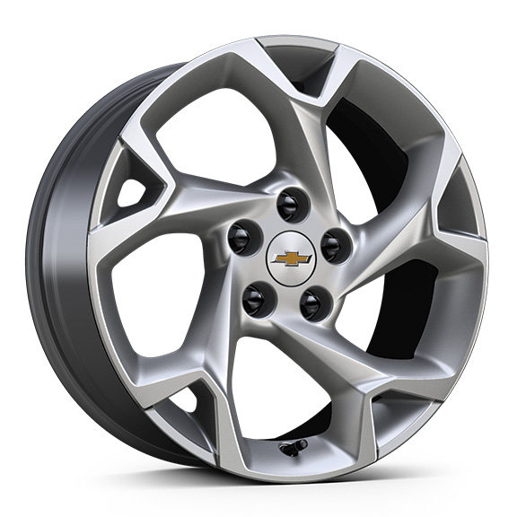 | Roues, de 17 po (43,2 cm) en aluminium peint en argent 1. Compris avec le groupe commodité LS (ZFT). | S1 | -- | -- | -- | --
 | RQH | 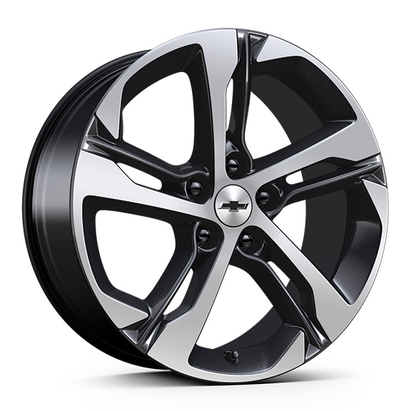 | Roues, de 18 po (45,7 cm), en aluminium usiné peint en noir | -- | S | -- | -- | --
 | Q7D | 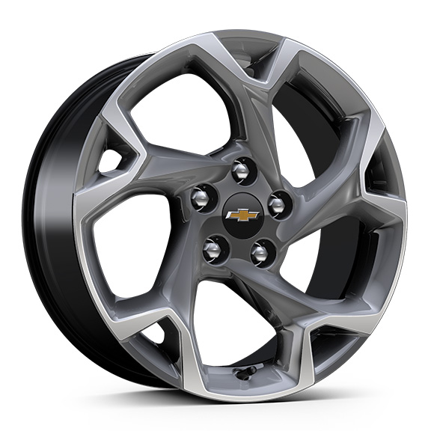 | Rouesde 17 po (43,2 cm) en aluminium usiné peint en gris | -- | -- | S | -- | --
 | RQN | 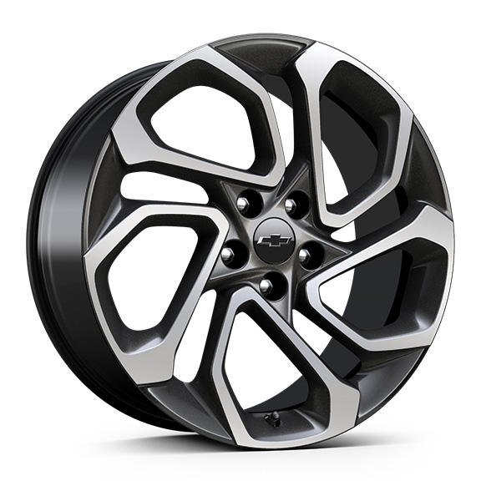 | Roues, de 19 po (48,3 cm), en aluminium usiné peint en noir | -- | -- | -- | S | --
 | RSZ | 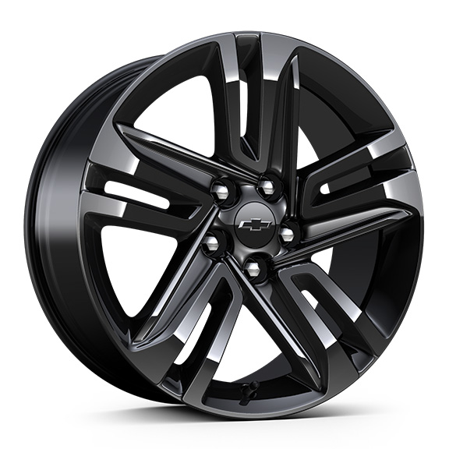 | Roues, de 18 po (45,7 cm), en aluminium peint en noir | -- | -- | -- | -- | S

